Karar Ağacı
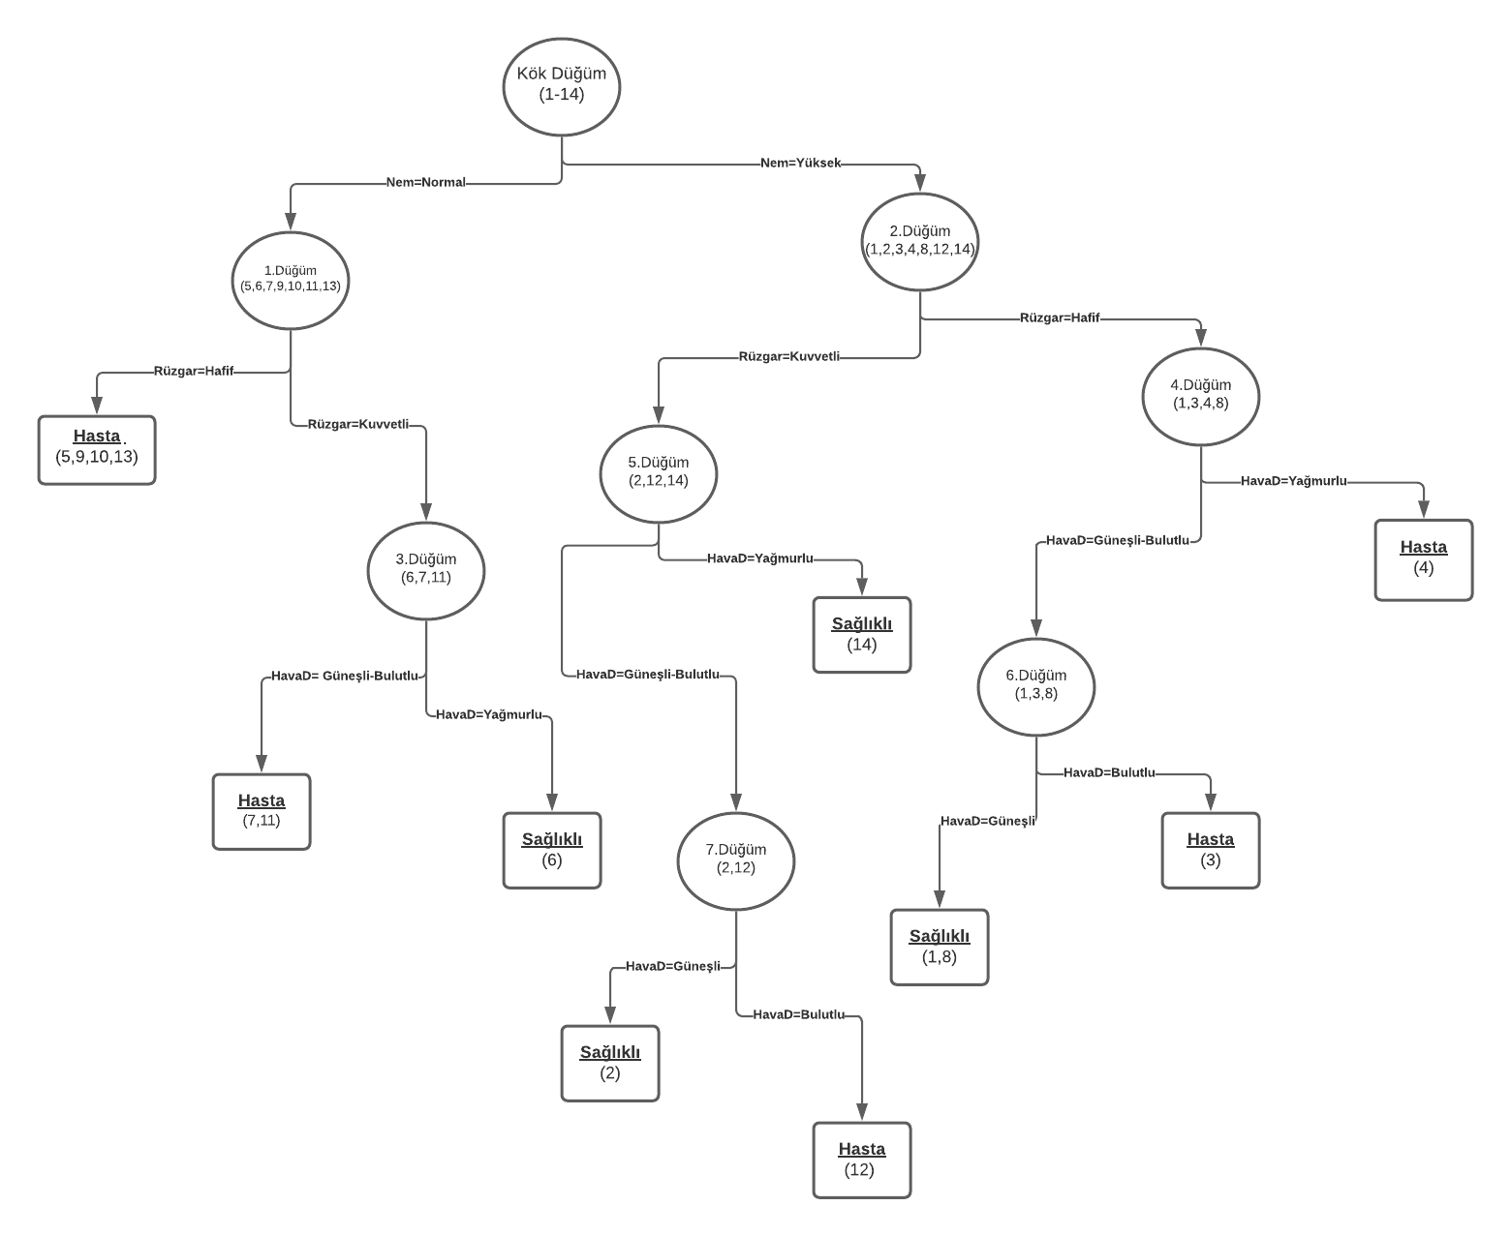
G161210045
Beyzanur DEMİR

Karar ağacına bağlı kural tablosu:
Eğer Nem=Normal ve Rüzgar=Hafif ise Sonuç=Hasta
Eğer Nem=Normal ve Rüzgar=Kuvvetli ve HavaD= Güneşli-Bulutlu ise Sonuç=Hasta
Eğer Nem=Normal ve Rüzgar=Kuvvetli ve HavaD=Yağmurlu ise Sonuç=Sağlıklı
Eğer Nem=Yüksek ve Rüzgar=Kuvvetli ve HavaD=Yağmurlu ise Sonuç=Sağlıklı
Eğer Nem=Yüksek ve Rüzgar=Kuvvetli ve HavaD=Güneşli-Bulutlu ve Güneşli ise Sonuç=Sağlıklı
Eğer Nem=Yüksek ve Rüzgar=Kuvvetli ve HavaD=Güneşli-Bulutlu ve Bulutlu ise Sonuç=Hasta
Eğer Nem=Yüksek ve Rüzgar=Hafif ve HavaD=Güneşli-Bulutlu ve Bulutlu ise Sonuç=Hasta
Eğer Nem=Yüksek ve Rüzgar=Hafif ve HavaD=Güneşli-Bulutlu ve Güneşli ise Sonuç=Sağlıklı
Eğer Nem=Yüksek ve Rüzgar=Hafif ve HavaD=Yağmurlu ise Sonuç=Hasta

1.aşama
Veri Seti
# | Hava Durumu | Sıcaklık | Rüzgar | Nem | Sınıf
1 | Güneşli | Sıcak | Hafif | Yüksek | Sağlıklı
2 | Güneşli | Sıcak | Kuvvetli | Yüksek | Sağlıklı
3 | Bulutlu | Sıcak | Hafif | Yüksek | Hasta
4 | Yağmurlu | Ilık | Hafif | Yüksek | Hasta
5 | Yağmurlu | Soğuk | Hafif | Normal | Hasta
6 | Yağmurlu | Soğuk | Kuvvetli | Normal | Sağlıklı
7 | Bulutlu | Soğuk | Kuvvetli | Normal | Hasta
8 | Güneşli | Ilık | Hafif | Yüksek | Sağlıklı
9 | Güneşli | Soğuk | Hafif | Normal | Hasta
10 | Yağmurlu | Ilık | Hafif | Normal | Hasta
11 | Güneşli | Ilık | Kuvvetli | Normal | Hasta
12 | Bulutlu | Ilık | Kuvvetli | Yüksek | Hasta
13 | Bulutlu | Sıcak | Hafif | Normal | Hasta
14 | Yağmurlu | Ilık | Kuvvetli | Yüksek | Sağlıklı

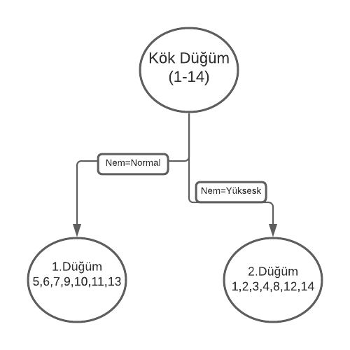
Veri setindeki nitelik değerlerini ikili gruplandırma
 | Hava Durumu |  | Sıcaklık |  | Nem |  | Rüzgar
 | Güneşli-Bulutlu Yağmurlu | Yağmurlu | Sıcak-Ilık | Soğuk | Normal | Yüksek | Hafif | Kuvvetli
Sağlıklı | 3 | 2 | 4 | 1 | 1 | 4 | 2 | 3
Hasta | 6 | 3 | 6 | 3 | 6 | 3 | 6 | 3

GİNİsol ve GİNİsağ değerlerini hesaplama
 | Hava Durumu |  | Sıcaklık |  | Nem |  | Rüzgar
 | Güneşli-Bulutlu Yağmurlu | Yağmurlu | Sıcak-Ilık | Soğuk | Normal | Yüksek | Hafif | Kuvvetli
Sağlıklı | 3 | 2 | 4 | 1 | 1 | 4 | 2 | 3
Hasta | 6 | 3 | 6 | 3 | 6 | 3 | 6 | 3
Gini(L)/Gini(R) | 0.44 | 0.48 | 0.48 | 0.37 | 0.24 | 0.48 | 0.37 | 0.5
Gini | 0.45 |  | 0.44 |  | 0.36 |  | 0.42

Nem=Normal-----> (5,6,7,9,10,11,13)
Nem=Yüksek-----> (1,2,3,4,8,12,14)

2.aşama
1.DÜĞÜM İÇİN:
Veri Seti
# | Hava Durumu | Sıcaklık | Rüzgar | Nem | Sınıf
5 | Yağmurlu | Soğuk | Hafif | Normal | Hasta
6 | Yağmurlu | Soğuk | Kuvvetli | Normal | Sağlıklı
7 | Bulutlu | Soğuk | Kuvvetli | Normal | Hasta
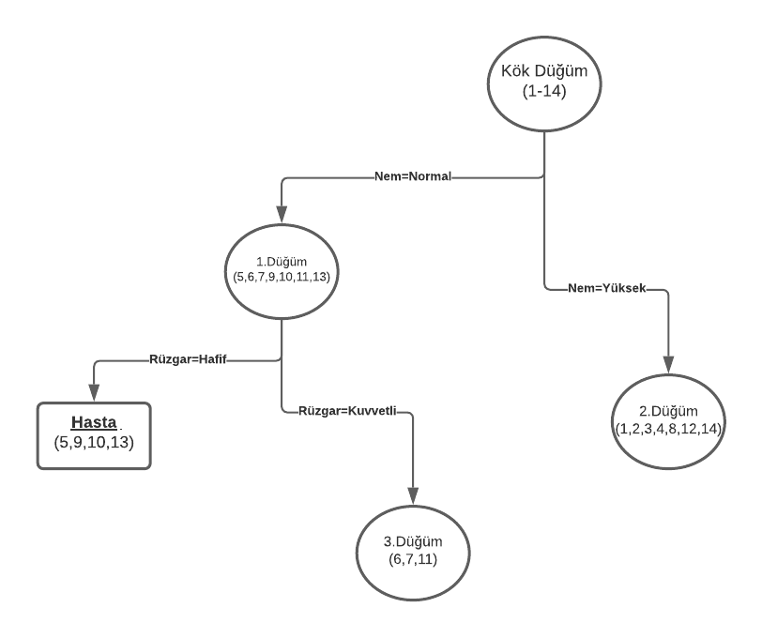
9 | Güneşli | Soğuk | Hafif | Normal | Hasta
10 | Yağmurlu | Ilık | Hafif | Normal | Hasta
11 | Güneşli | Ilık | Kuvvetli | Normal | Hasta
13 | Bulutlu | Sıcak | Hafif | Normal | Hasta
2. aşama, 1. düğüm için veri seti hazırlanmış olur

Veri setindeki nitelik değerlerini ikili gruplandırma
 | Hava Durumu |  | Sıcaklık |  | Nem |  | Rüzgar
 | Güneşli-Bulutlu Yağmurlu | Yağmurlu | Sıcak-Ilık | Soğuk | Normal | Yüksek | Hafif | Kuvvetli
Sağlıklı | 0 | 1 | 0 | 1 | 1 | 0 | 0 | 1
Hasta | 4 | 2 | 3 | 3 | 6 | 0 | 4 | 2

GİNİsol ve GİNİsağ değerlerini hesaplama
 | Hava Durumu |  | Sıcaklık |  | Nem |  | Rüzgar
 | Güneşli-Bulutlu Yağmurlu | Yağmurlu | Sıcak-Ilık | Soğuk | Normal | Yüksek | Hafif | Kuvvetli
Sağlıklı | 0 | 1 | 0 | 1 | 1 | 0 | 0 | 1
Hasta | 4 | 2 | 3 | 3 | 6 | 0 | 4 | 2
Gini(L)/Gini(R) | 0 | 0.44 | 0 | 0.37 | 0.24 | 0 | 0 | 0.44
Gini | 0.18 |  | 0.21 |  | 0.24 |  | 0.18

Rüzar=Hafif-----> (5,9,10,13) --->Hasta
Rüzar=Kuvvetli-----> (6,7,11)

2.1 aşama
2.DÜĞÜM İÇİN:
Veri Seti
# | Hava Durumu | Sıcaklık | Rüzgar | Nem | Sınıf
1 | Güneşli | Sıcak | Hafif | Yüksek | Sağlıklı
2 | Güneşli | Sıcak | Kuvvetli | Yüksek | Sağlıklı
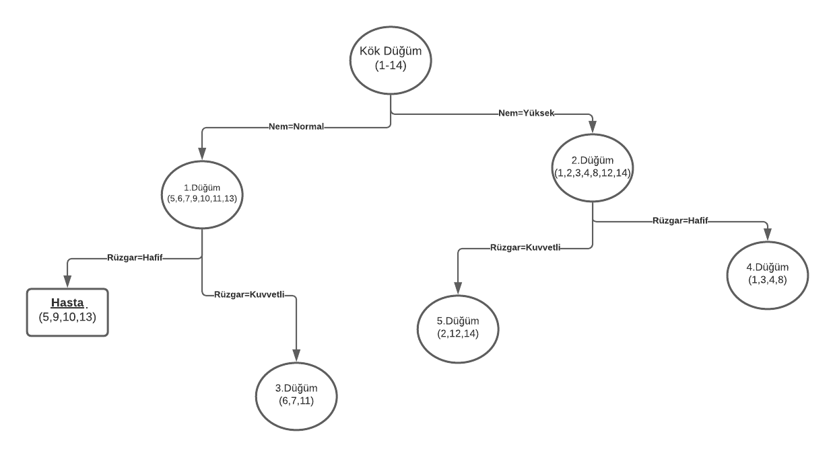
3 | Bulutlu | Sıcak | Hafif | Yüksek | Hasta
4 | Yağmurlu | Ilık | Hafif | Yüksek | Hasta
8 | Güneşli | Ilık | Hafif | Yüksek | Sağlıklı
12 | Bulutlu | Ilık | Kuvvetli | Yüksek | Hasta
14 | Yağmurlu | Ilık | Kuvvetli | Yüksek | Sağlıklı
2. aşama, 2. düğüm için veri seti hazırlanmış olur

Veri setindeki nitelik değerlerini ikili gruplandırma
 | Hava Durumu |  | Sıcaklık |  | Nem |  | Rüzgar
 | Güneşli-Bulutlu Yağmurlu | Yağmurlu | Sıcak-Ilık | Soğuk | Normal | Yüksek | Hafif | Kuvvetli
Sağlıklı | 3 | 1 | 4 | 0 | 0 | 4 | 2 | 2
Hasta | 2 | 1 | 3 | 0 | 0 | 3 | 2 | 1

GİNİsol ve GİNİsağ değerlerini hesaplama
 | Hava Durumu |  | Sıcaklık |  | Nem |  | Rüzgar
 | Güneşli-Bulutlu Yağmurlu | Yağmurlu | Sıcak-Ilık | Soğuk | Normal | Yüksek | Hafif | Kuvvetli
Sağlıklı | 3 | 1 | 4 | 0 | 0 | 4 | 2 | 2
Hasta | 2 | 1 | 3 | 0 | 0 | 3 | 2 | 1
Gini(L)/Gini(R) | 0.48 | 0.5 | 0.48 | 0 | 0 | 0.48 | 0.5 | 0.44
Gini | 0.48 |  | 0.48 |  | 0.48 |  | 0.47

Rüzar=Hafif-----> (1,3,4,8)
Rüzar=Kuvvetli-----> (2,12,14)

3.aşama
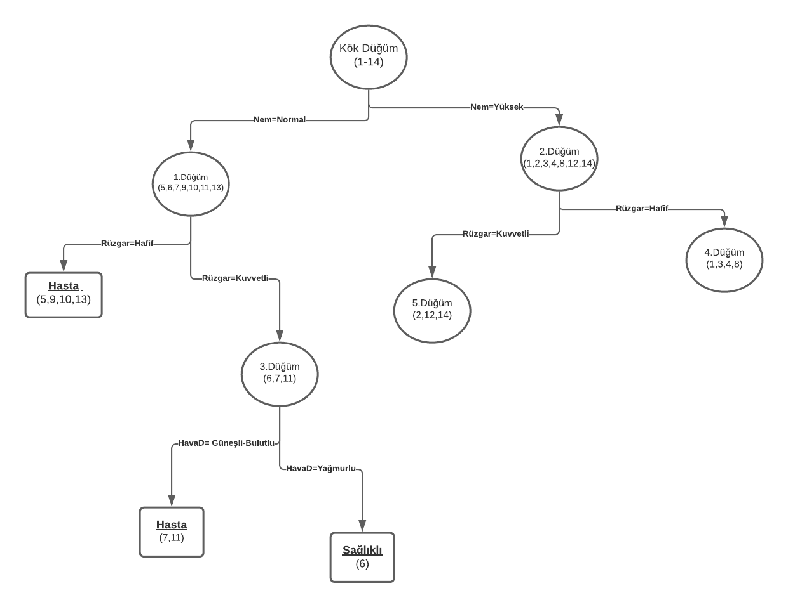
3.DÜĞÜM İÇİN:
Veri Seti
# | Hava Durumu | Sıcaklık | Rüzgar | Nem | Sınıf
6 | Yağmurlu | Soğuk | Kuvvetli | Normal | Sağlıklı
7 | Bulutlu | Soğuk | Kuvvetli | Normal | Hasta
11 | Güneşli | Ilık | Kuvvetli | Normal | Hasta
3. aşama, 3. düğüm için veri seti hazırlanmış olur

Veri setindeki nitelik değerlerini ikili gruplandırma
 | Hava Durumu |  | Sıcaklık |  | Nem |  | Rüzgar
 | Güneşli-Bulutlu Yağmurlu | Yağmurlu | Sıcak-Ilık | Soğuk | Normal | Yüksek | Hafif | Kuvvetli
Sağlıklı | 0 | 1 | 0 | 1 | 1 | 0 | 0 | 1
Hasta | 2 | 0 | 1 | 1 | 2 | 0 | 0 | 2

GİNİsol ve GİNİsağ değerlerini hesaplama
 | Hava Durumu |  | Sıcaklık |  | Nem |  | Rüzgar
 | Güneşli-Bulutlu Yağmurlu | Yağmurlu | Sıcak-Ilık | Soğuk | Normal | Yüksek | Hafif | Kuvvetli
Sağlıklı | 0 | 1 | 0 | 1 | 1 | 0 | 0 | 1
Hasta | 2 | 0 | 1 | 1 | 2 | 0 | 0 | 2
Gini(L)/Gini(R) | 0 | 0 | 0 | 0.5 | 0.44 | 0 | 0 | 0.44
Gini | 0 |  | 0.33 |  | 0.44 |  | 0.44

Hava Durumu=Güneşli-Bulutlu ---> (7,11) ---> Hasta
Hava Durumu=Yağmurlu--->(6)--->Sağlıklı

3.1 aşama
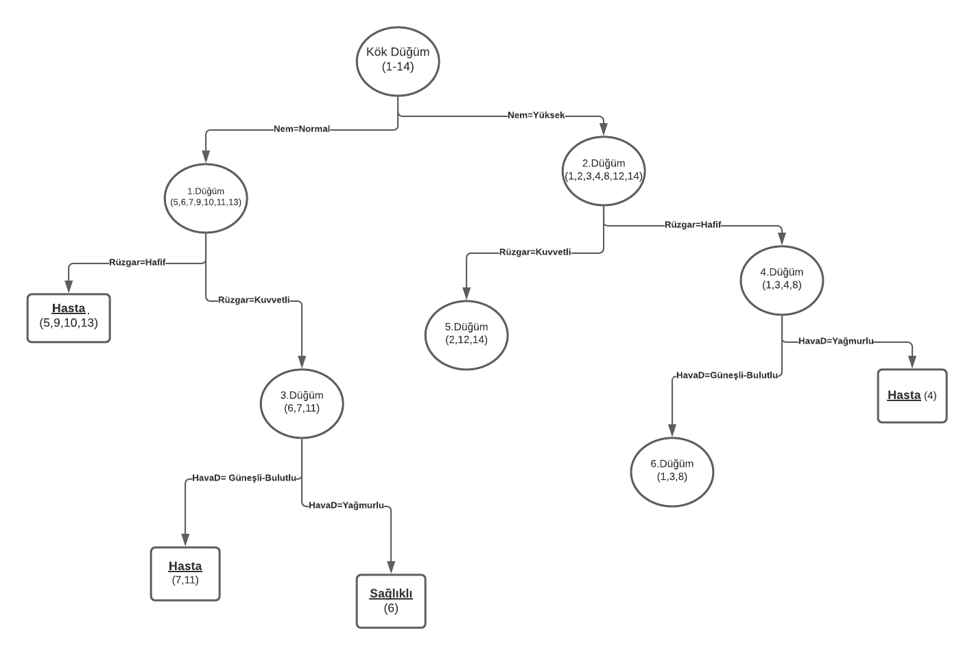
4.DÜĞÜM İÇİN:
Veri Seti
# | Hava Durumu | Sıcaklık | Rüzgar | Nem | Sınıf
1 | Güneşli | Sıcak | Hafif | Yüksesk | Sağlıklı
3 | Bulutlu | Sıcak | Hafif | Yüksesk | Hasta
4 | Yağmurlu | Ilık | Hafif | Yüksesk | Hasta
8 | Güneşli | Ilık | Hafif | Yüksesk | Sağlıklı
3. aşama, 4. düğüm için veri seti hazırlanmış olur

Veri setindeki nitelik değerlerini ikili gruplandırma
 | Hava Durumu |  | Sıcaklık |  | Nem |  | Rüzgar
 | Güneşli-Bulutlu Yağmurlu | Yağmurlu | Sıcak-Ilık | Soğuk | Normal | Yüksek | Hafif | Kuvvetli
Sağlıklı | 2 | 0 | 2 | 0 | 0 | 2 | 2 | 0
Hasta | 1 | 1 | 2 | 0 | 0 | 2 | 2 | 0

GİNİsol ve GİNİsağ değerlerini hesaplama
 | Hava Durumu |  | Sıcaklık |  | Nem |  | Rüzgar
 | Güneşli-Bulutlu Yağmurlu | Yağmurlu | Sıcak-Ilık | Soğuk | Normal | Yüksek | Hafif | Kuvvetli
Sağlıklı | 2 | 0 | 2 | 0 | 0 | 2 | 2 | 0
Hasta | 1 | 1 | 2 | 0 | 0 | 2 | 2 | 0
Gini(L)/Gini(R) | 0.44 | 0 | 0.5 | 0 | 0 | 0.5 | 0.5 | 0
Gini | 0.33 |  | 0.5 |  | 0.5 |  | 0.5

Hava Durumu=Güneşli-Bulutlu ---> (1,3,8)
Hava Durumu=Yağmurlu--->(4)--->Hasta

3.2 aşama
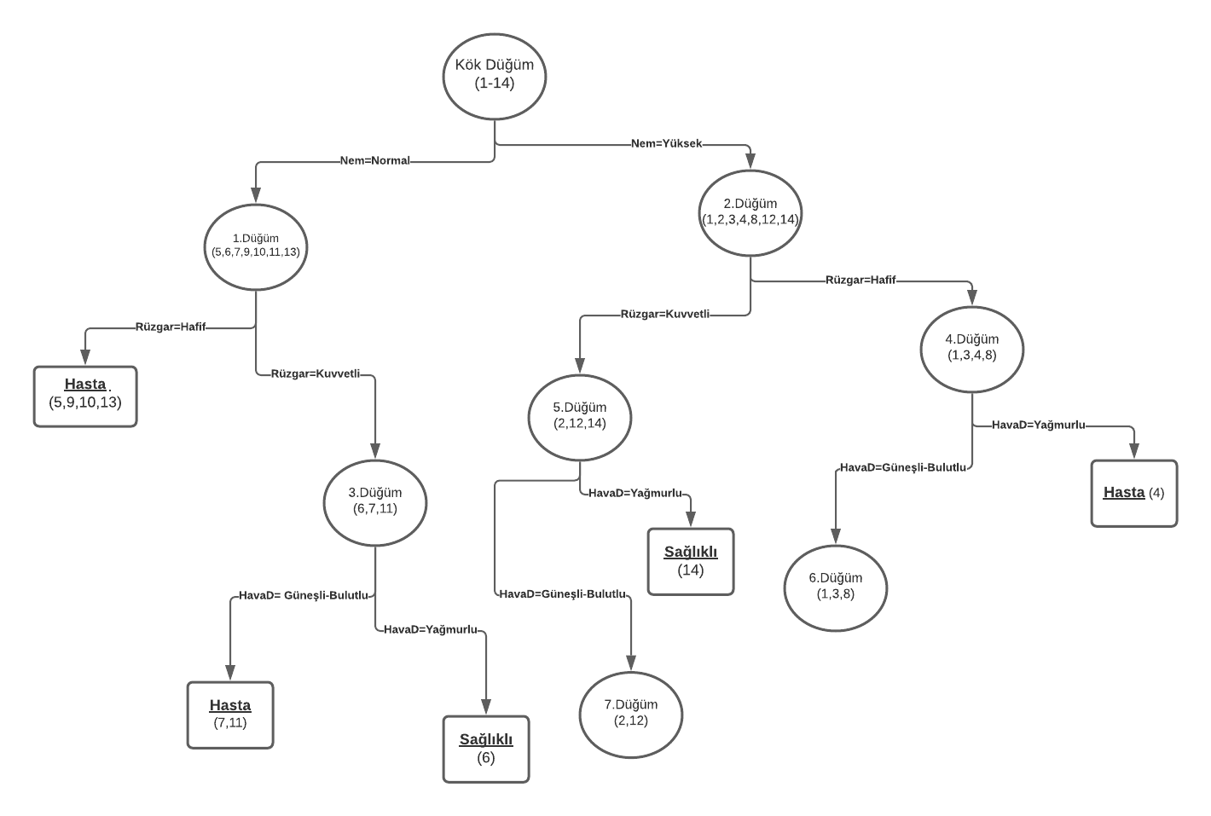
5.DÜĞÜM İÇİN:
Veri Seti
# | Hava Durumu | Sıcaklık | Rüzgar | Nem | Sınıf
2 | Güneşli | Sıcak | Kuvvetli | Yüksesk | Sağlıklı
12 | Bulutlu | Ilık | Kuvvetli | Yüksesk | Hasta
14 | Yağmurlu | Ilık | Kuvvetli | Yüksesk | Sağlıklı
3. aşama, 5. düğüm için veri seti hazırlanmış olur

Veri setindeki nitelik değerlerini ikili gruplandırma
 | Hava Durumu |  | Sıcaklık |  | Nem |  | Rüzgar
 | Güneşli-Bulutlu Yağmurlu | Yağmurlu | Sıcak-Ilık | Soğuk | Normal | Yüksek | Hafif | Kuvvetli
Sağlıklı | 1 | 1 | 2 | 0 | 0 | 2 | 0 | 2
Hasta | 1 | 0 | 1 | 0 | 0 | 1 | 0 | 1

GİNİsol ve GİNİsağ değerlerini hesaplama
 | Hava Durumu |  | Sıcaklık |  | Nem |  | Rüzgar
 | Güneşli-Bulutlu Yağmurlu | Yağmurlu | Sıcak-Ilık | Soğuk | Normal | Yüksek | Hafif | Kuvvetli
Sağlıklı | 1 | 1 | 2 | 0 | 0 | 2 | 0 | 2
Hasta | 1 | 0 | 1 | 0 | 0 | 1 | 0 | 1
Gini(L)/Gini(R) | 0.5 | 0 | 0.44 | 0 | 0 | 0.44 | 0 | 0.44
Gini | 0.33 |  | 0.44 |  | 0.44 |  | 0.44

Hava Durumu=Güneşli-Bulutlu ---> (2,12)
Hava Durumu=Yağmurlu--->(14)--->Sağlıklı

4.aşama
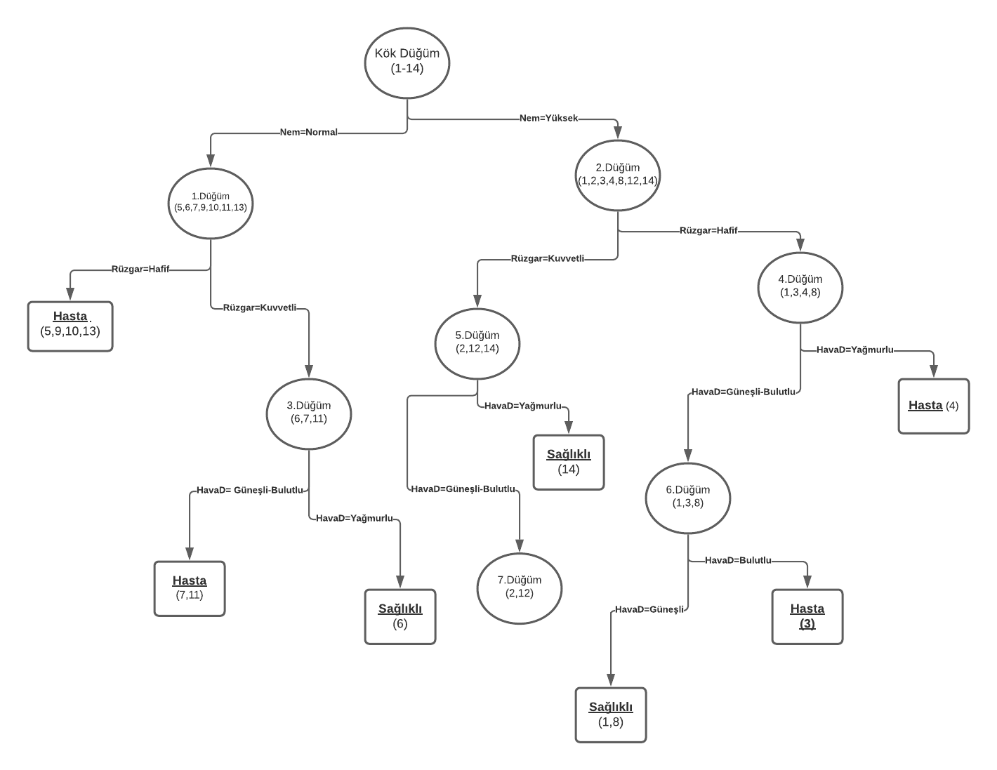
6.DÜĞÜM İÇİN:
Veri Seti
# | Hava Durumu | Sıcaklık | Rüzgar | Nem | Sınıf
1 | Güneşli | Sıcak | Hafif | Yüksesk | Sağlıklı
3 | Bulutlu | Sıcak | Hafif | Yüksesk | Hasta
8 | Güneşli | Ilık | Hafif | Yüksesk | Sağlıklı
4. aşama, 6. düğüm için veri seti hazırlanmış olur

Veri setindeki nitelik değerlerini ikili gruplandırma
 | Hava Durumu |  | Sıcaklık |  | Nem |  | Rüzgar
 | Güneşli-Bulutlu Yağmurlu | Yağmurlu | Sıcak-Ilık | Soğuk | Normal | Yüksek | Hafif | Kuvvetli
Sağlıklı | 2 | 0 | 2 | 0 | 0 | 2 | 2 | 0
Hasta | 1 | 0 | 1 | 0 | 0 | 1 | 1 | 0

GİNİsol ve GİNİsağ değerlerini hesaplama
 | Hava Durumu |  | Sıcaklık |  | Nem |  | Rüzgar
 | Güneşli-Bulutlu Yağmurlu | Yağmurlu | Sıcak-Ilık | Soğuk | Normal | Yüksek | Hafif | Kuvvetli
Sağlıklı | 2 | 0 | 2 | 0 | 0 | 2 | 2 | 0
Hasta | 1 | 0 | 1 | 0 | 0 | 1 | 1 | 0
Gini(L)/Gini(R) | 0.44 | 0 | 0.44 | 0 | 0 | 0.44 | 0.44 | 0
Gini | 0.44 |  | 0.44 |  | 0.44 |  | 0.44

Hava Durumu=Güneşli---> (1,8)----> Sağlıklı
Hava Durumu=Bulutlu--> (3)----> Hasta

